Districts_Total
Num of Cars
District Name | Population | Population-multiplier | Cars-2020 (2022 actually) | Cars at P1 | Cars at P2 | Cars at P3 | Cars at P4 | Cars at P5 | Cars at P6
Adalar | 16690 | 0.00105 | 2788 | 3092 | 3674 | 4365 | 5185 | 6161 | 7319
Arnavutköy | 326452 | 0.02048 | 54539 | 60480 | 71855 | 85369 | 101425 | 120500 | 143162
Ataşehir | 423127 | 0.02655 | 70690 | 78391 | 93134 | 110650 | 131460 | 156184 | 185558
Avcılar | 452132 | 0.02837 | 75536 | 83765 | 99518 | 118235 | 140472 | 166890 | 198278
Bağcılar | 740069 | 0.04643 | 123641 | 137110 | 162896 | 193532 | 229930 | 273173 | 324550
Bahçelievler | 594350 | 0.03729 | 99296 | 110113 | 130822 | 155426 | 184657 | 219386 | 260646
Bakırköy | 226685 | 0.01422 | 37872 | 41997 | 49895 | 59279 | 70428 | 83674 | 99410
Başakşehir | 514900 | 0.03231 | 86023 | 95393 | 113334 | 134649 | 159973 | 190059 | 225804
Bayrampaşa | 275314 | 0.01727 | 45996 | 51006 | 60599 | 71996 | 85537 | 101624 | 120736
Beşiktaş | 175190 | 0.01099 | 29268 | 32457 | 38561 | 45813 | 54429 | 64666 | 76828
Beykoz | 247875 | 0.01555 | 41412 | 45923 | 54560 | 64821 | 77012 | 91495 | 108703
Beylikdüzü | 412835 | 0.02590 | 68971 | 76484 | 90869 | 107959 | 128263 | 152385 | 181044
Beyoğlu | 255920 | 0.01606 | 42756 | 47413 | 56330 | 66925 | 79511 | 94465 | 112231
Büyükçekmece | 277181 | 0.01739 | 46308 | 51352 | 61010 | 72484 | 86117 | 102313 | 121555
Çatalca | 77468 | 0.00486 | 12942 | 14352 | 17051 | 20258 | 24068 | 28595 | 33973
Çekmeköy | 296066 | 0.01858 | 49463 | 54851 | 65167 | 77423 | 91984 | 109284 | 129837
Esenler | 445421 | 0.02795 | 74415 | 82521 | 98041 | 116480 | 138387 | 164413 | 195335
Esenyurt | 983571 | 0.06171 | 164322 | 182222 | 216493 | 257209 | 305583 | 363055 | 431335
Eyüpsultan | 422913 | 0.02653 | 70655 | 78351 | 93087 | 110594 | 131394 | 156105 | 185464
Fatih | 368227 | 0.02310 | 61519 | 68220 | 81050 | 96293 | 114403 | 135920 | 161482
Gaziosmanpaşa | 495998 | 0.03112 | 82865 | 91892 | 109174 | 129706 | 154100 | 183082 | 217515
Güngören | 282692 | 0.01774 | 47228 | 52373 | 62223 | 73926 | 87829 | 104347 | 123972
Kadıköy | 483064 | 0.03031 | 80704 | 89495 | 106327 | 126324 | 150082 | 178308 | 211843
Kağıthane | 455943 | 0.02861 | 76173 | 84471 | 100357 | 119232 | 141656 | 168297 | 199949
Kartal | 483418 | 0.03033 | 80763 | 89561 | 106405 | 126417 | 150192 | 178439 | 211998
Küçükçekmece | 808957 | 0.05076 | 135150 | 149872 | 178059 | 211547 | 251333 | 298601 | 354760
Maltepe | 528544 | 0.03316 | 88302 | 97921 | 116337 | 138217 | 164212 | 195096 | 231787
Pendik | 750435 | 0.04708 | 125373 | 139030 | 165178 | 196243 | 233151 | 277000 | 329095
Sancaktepe | 489848 | 0.03073 | 81837 | 90752 | 107820 | 128098 | 152190 | 180812 | 214818
Sarıyer | 350454 | 0.02199 | 58549 | 64927 | 77138 | 91646 | 108882 | 129359 | 153688
Silivri | 217163 | 0.01363 | 36281 | 40233 | 47800 | 56789 | 67470 | 80159 | 95235
Sultanbeyli | 358201 | 0.02247 | 59844 | 66362 | 78843 | 93672 | 111289 | 132219 | 157085
Sultangazi | 542531 | 0.03404 | 90639 | 100513 | 119416 | 141875 | 168558 | 200258 | 237921
Şile | 43464 | 0.00273 | 7261 | 8052 | 9567 | 11366 | 13504 | 16043 | 19061
Şişli | 276528 | 0.01735 | 46199 | 51231 | 60866 | 72314 | 85914 | 102072 | 121268
Tuzla | 288878 | 0.01813 | 48262 | 53519 | 63585 | 75543 | 89751 | 106630 | 126684
Ümraniye | 732379 | 0.04595 | 122356 | 135685 | 161203 | 191521 | 227541 | 270335 | 321177
Üsküdar | 524452 | 0.03291 | 87619 | 97163 | 115437 | 137147 | 162941 | 193585 | 229993
Zeytinburnu | 292616 | 0.01836 | 48886 | 54212 | 64408 | 76521 | 90912 | 108010 | 128324

Figures
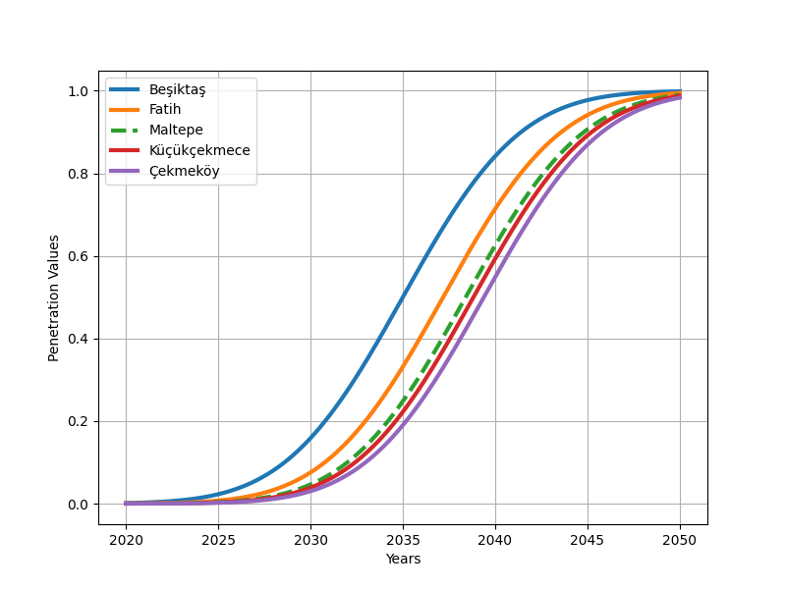
Figure 2.1: S-curves of selected districts
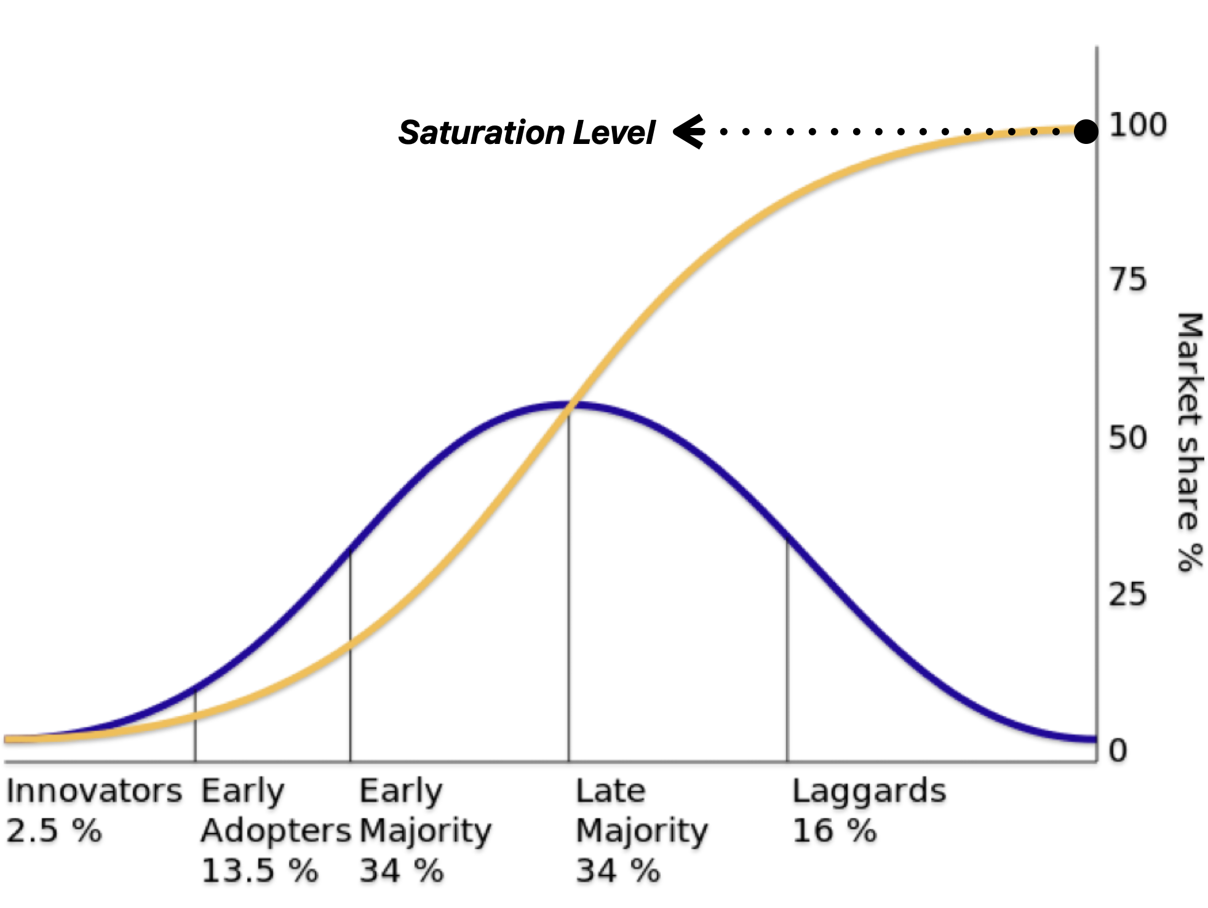
Figure 2.2: Diffusion of innovators and SL

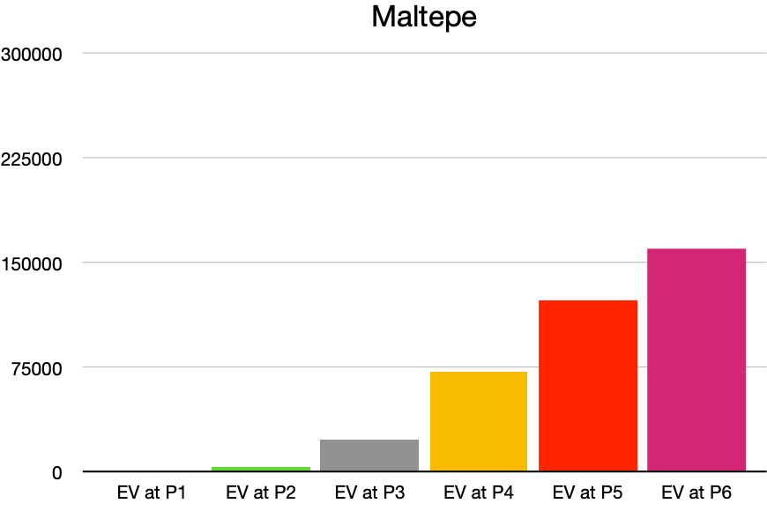
Figure 2.3: Total number of EV in Maltepe for each period
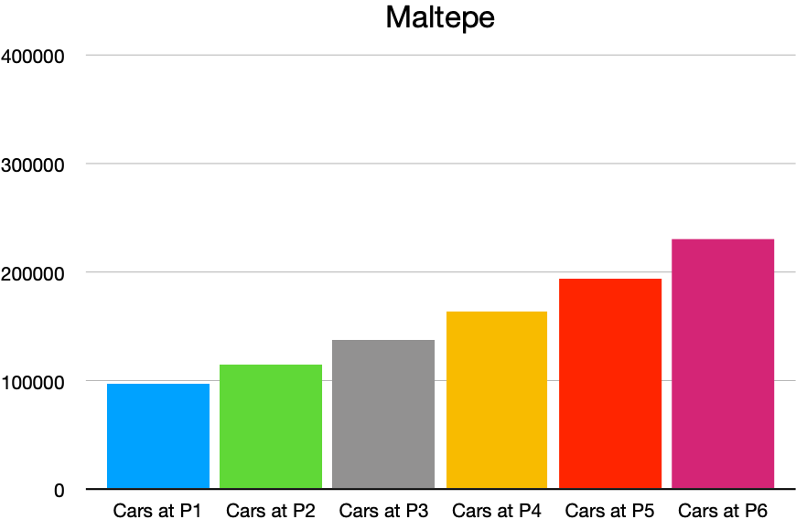
Figure 2.4: Total number of cars in Maltepe for each period

